ชัยสมบัติ LMC
 | โครงการสอบเทียบอาคารชลประทาน
 | สำนักบริหารจัดการน้ำและอุทกวิทยา กรมชลประทาน
 | (งบประมาณเงินทุนหมุนเวียนเพื่อการชลประทาน ปี 2556)

1 | ข้อมูลทางกายภาพ
 | 1.1 ข้อมูลระบบส่งน้ำที่ตั้งของอาคาร
 | - ข้อมูลทั่วไปของอาคาร |  | ทรบ.ปากคลองฝั่งซ้าย ฝายชัยสมบัติ |  |  | อาคาร
 | - โครงการ |  | โครงการชลประทานเชียงราย
 | - ตำแหน่งที่ตั้ง กม. |  | 0+000 |  |  | คลองสายใหญ่
 | อำเภอ |  | เมือง |  |  | จังหวัด | เชียงราย
 | - พิกัด |  | N 2197249 |  | E 589859
 | - ลักษณะคลอง |  | ÿ คลองดิน |  | ÿ คลอดดาดคอนกรีต

 | 1.2 ข้อมูลอาคาร
 | - ชื่ออาคาร
 | - ประเภทบาน ÿ ประตูระบายน้ำบานตรง (Sluice gate) |  |  |  |  | 1 | บาน
 |  |  | ขนาดบาน | เส้นผ่านศูนย์กลางท่อ |  | 1.20 | เมตร
 |  |  |  | สูง |  | - | เมตร
 | - ระดับพื้น Inlet |  |  |  |  | - | เมตร (ร.ท.ก.)
 | - ระดับพื้น Outlet |  |  |  |  | - | เมตร (ร.ท.ก.)
 | - ระดับพื้นธรณีอาคาร |  |  |  |  | 394.27 | เมตร (ร.ท.ก.)
 | - ปริมาณน้ำไหลผ่านสูงสุด |  |  |  |  | - | ลูกบาศก์เมตร/วินาที
 | - รัศมีความโค้งของบาน (สำหรับบานโค้ง) |  |  |  |  | - | เมตร

 | 1.3 รูปภาพอาคารชลประทาน
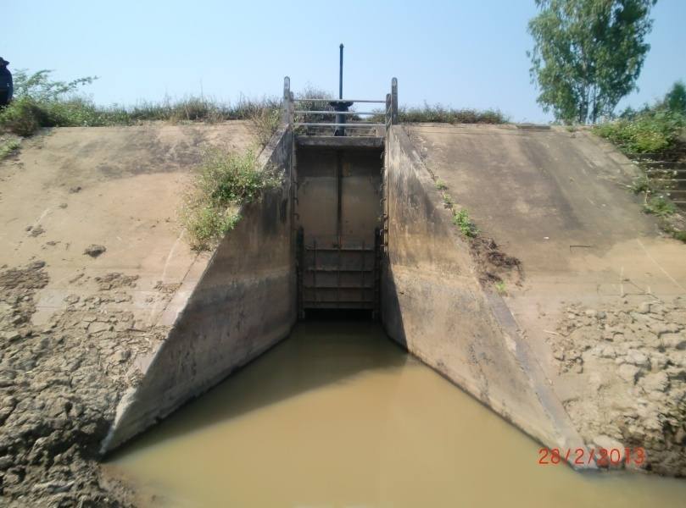

2 | ข้อมูลการสอบเทียบอาคารชลประทาน
 | ÿ ประตูระบายน้ำบานตรง (Sluice gate)
 | ÿ การไหลแบบอิสระ (Free flow)
 | สูตรการคำนวนสอบเทียบอาคาร

 | เมื่อ | Q = ปริมาณน้ำผ่านอาคาร (ลบ.ม./วินาที)
 |  | C = สัมประสิทธิ์ปริมาณน้ำเมื่อการไหลเป็นแบบอิสระ
 |  | L = ความกว้างของช่องประตูระบาย (เมตร)
 |  | Go = การเปิดบาน (เมตร)
 |  | H = ระดับน้ำด้านหน้าประตู - ระดับน้ำด้านท้ายประตู (เมตร)
 |  | g = ความเร่งเนื่องจากแรงโน้มถ่วง (เมตร/วินาที)

ที่ | ระดับน้ำ | ระดับ | H |  | ระยะเปิดบาน | Q | H/Go | Cd
 | ด้านเหนือน้ำ | ธรณี |  |  | (Go)
 | ม.(รทก./รสม.) | ม.(รทก./รสม.) |  |  | ม. | ลบ.ม./วินาที
1 | 396.05 | 394.27 | 1.78 | 5.9096 | 0.20 | 0.505 | 8.900 | 0.356
2 | 396.04 | 394.27 | 1.78 | 5.9046 | 0.30 | 0.906 | 5.923 | 0.426
3 | 396.04 | 394.27 | 1.77 | 5.8930 | 0.40 | 1.116 | 4.425 | 0.395
4 | 396.03 | 394.27 | 1.76 | 5.8763 | 0.50 | 1.253 | 3.520 | 0.355
5 | 396.03 | 394.27 | 1.76 | 5.8763 | 0.60 | 1.177 | 2.933 | 0.278

สอบเทียบ ทรบ.ปากคลองฝั่งซ้าย ฝายชัยสมบัติ โครงการ ชลประทานเชียงราย

3 | ข้อมูลการเปิดบานในระดับต่างๆ

ที่ | ระดับน้ำ | ระดับธรณี | H | ระยะเปิดบาน | H/Go | Cd | ปริมาณน้ำไหลผ่าน
 | ด้านเหนือน้ำ |  |  | (Go)
 | ม.(รทก./รสม.) | ม.(รทก./รสม.) |  | ม. |  |  | ลบ.ม./วินาที
1 | 396.05 | 394.27 | 1.78 | 0.20 | 8.900 | 0.387 | 0.5492
2 | 396.04 | 394.27 | 1.78 | 0.30 | 5.923 | 0.363 | 0.7724
3 | 396.04 | 394.27 | 1.77 | 0.40 | 4.425 | 0.351 | 0.9940
4 | 396.03 | 394.27 | 1.76 | 0.50 | 3.520 | 0.344 | 1.2134
5 | 396.03 | 394.27 | 1.76 | 0.60 | 2.933 | 0.339 | 1.4363

หมายเหตุ สามารถนำไปใช้คำนวณในการยกบานระบายที่ระดับต่างๆ โดยป้อนข้อมูลระดับด้านเหนือน้ำและระดับที่ต้องการยกบาน
 | จะสามารถทราบปริมาณน้ำไหลผ่านอาคารได้ (กรอกข้อมูลในช่องว่างเท่านั้น ยกเว้นช่องสีทึบ)

